蕉下-4.0迭代版形象验收单v2.0
蕉下4.0迭代版形象验收表v2.0
验收表使用规则及要求： 1、表格分为2部分：形象标准验收和物料签收表，验收内容涉及空间、工程、陈列、平面基础准则要求59项，物料验收标准仅做为确认道具/物料的情况、数量、质量、及时性等信息，不做计分处理 2、验收表分值情况：空间工程—50分，陈列平面—50分，总计100分，（90分以上优秀；90-80分为良；80分-75分为合格；70分以下为不合格） 3、验收表使用对象：区域销售负责人、店铺负责人 4、验收表使用反馈：对于不合格的项目内容需列明具体问题及情况，评估整改完成时间以及整改后完成照片的上传反馈
区域 |  |  |  |  | 店铺名称
区域负责人 |  |  |  |  | 店铺负责人
考核项 |  |  | 空间、工程：参照《施工规范手册》 陈列、平面：参照《蕉下4.0形象25SS陈列标准》 |  | 分值 | 验收评分 | 不合格项 | 整改完成时间
形象标准验收
空间工程部分 | 外立面道具安装 （10分） | 门楣安装 （6分） | 门楣木纹立柱收口到位，装饰钉哑光，上下横梁、弧形结构、装饰拉环等安装平整，木纹转印板拼缝自然； | 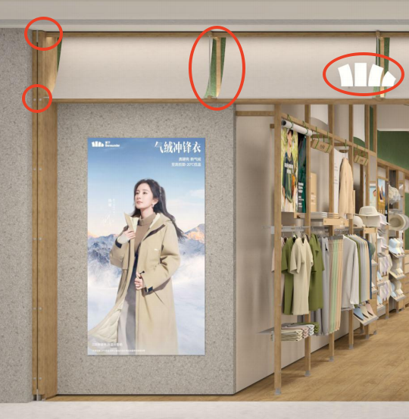 | 2
 |  |  | 门楣灯带安装平整，发光均匀、无断点； |  | 2
 |  |  | 门楣LOGO 发光字安装位置准确、与字模一致无歪斜错位； |  | 2
 |  | 灯箱/LED （2分） | 灯箱尺寸与图纸尺寸一致、灯箱边缘收口整齐，灯箱布平整无褶皱、发光均匀，无暗点； |  | 2
 |  |  | LED显示屏表面安装平整，亮起后无灯珠脱落或有灯珠不亮的情况，显示屏视频及图片资料能正常清晰的播放；超窄边框，边框收口平直美观，无缝隙过大，歪斜情况；
 |  | 防盗门 （水晶卷帘门/折叠门/玻璃门） | 水晶卷帘门从门店内部外看无可视水晶片及下口与顶平齐；不锈钢轨道槽收口完好； |  | 2
 |  |  | 折叠门外观完好，无划痕、胶印、漆印，开启关闭灵活；轨道收口完好；
 |  |  | 钢化玻璃门磨边处理，表面光亮、光洁，无胶印无灰尘；不锈钢收边平直完好
 | 室内道具、灯具安装 （20分） | 道具安装 （11分） | 所有墙面、地面、天花、试衣间等所有家具、陈列配件按图纸位置准确落位； | 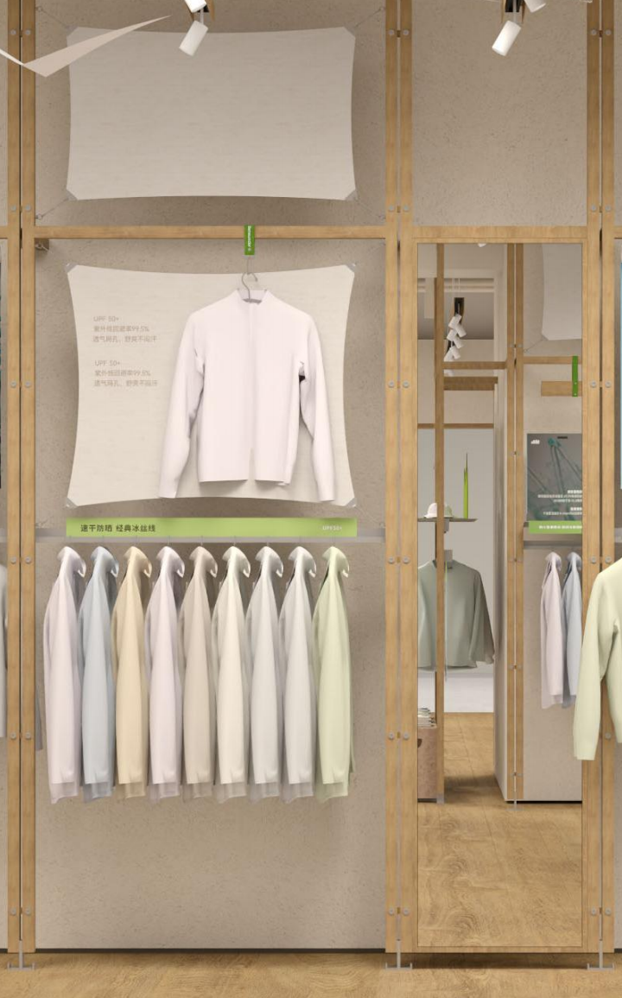 | 1
 |  |  | 榆木纹立柱金属装饰钉哑光处理、拉膜更新金属连接件并哑光处理； |  | 1
 |  |  | 挂杆稳固，金属层板边缘光滑，底部焊点不可见； |  | 1
 |  |  | 挂画结构安装位置准确，画面平整，无倾斜； |  | 1
 |  |  | 伞，墨镜墙配件安装位置准确，稳固不晃动 | 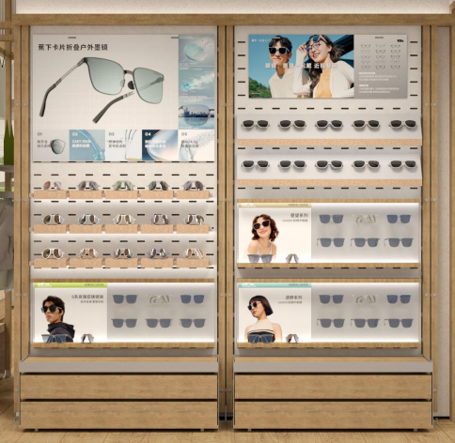 | 1
 |  |  | 帽墙配件安装位置准确，稳固不晃动 |  | 1
 |  |  | 榆木纹帽沿暗藏灯带发光均匀，无断点，铝型材盖子无缺漏； |  | 1
 |  |  | DP点布套平整无褶皱；三角旗logo水平，布料平整无褶皱； |  | 1
 |  |  | 收银区顶部卷轴使用实木框，卷轴两侧实木封口且内退15mm； |  | 1
 |  |  | 收银区顶部5000K灯膜； |  | 1
 |  |  | 试衣间门套使用实木饰面，门帘挂钩使用新款； | 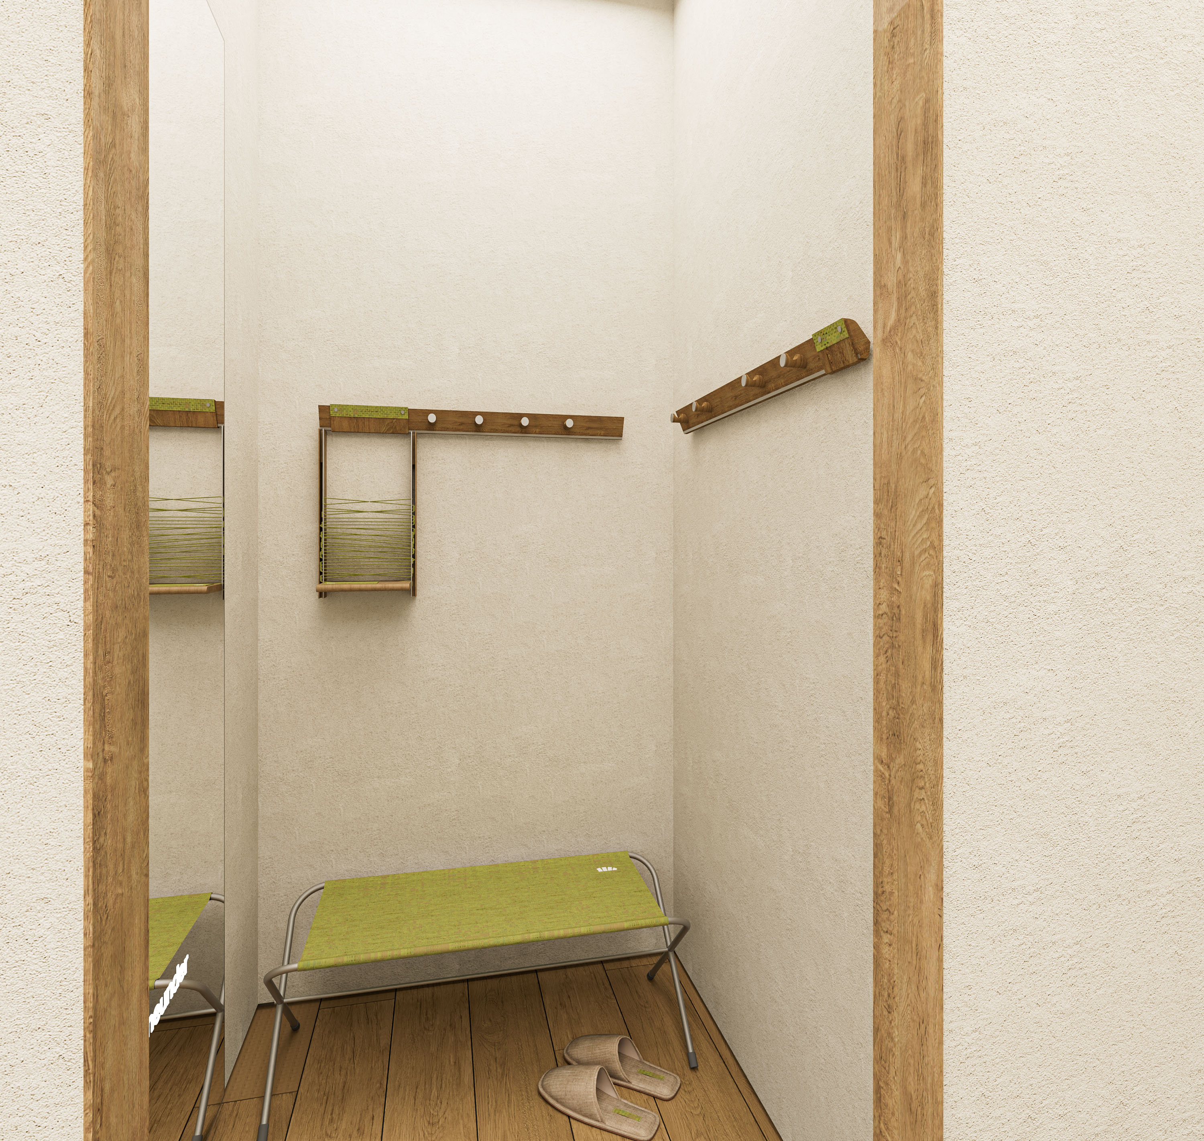 | 1
 |  |  | 试衣间顶部5000K灯膜，镜面使用新设计方案； |  | 1
 |  |  | 试衣间标识使用最新款，挂衣钩安装到位；试衣凳摆放到位； |  | 1
 |  | LOGO灯具安装 （10分） | 整体灯光：全场光源统一配发，3500K暖光，整体门店光源均匀，服装区无过度曝光无暗区； |  | 2
 |  |  | 轨道射灯每杆服装区确保至少2个射灯 |  | 2
 |  |  | 偏光灯每杆服装确保1个居中安装，确保顶部照明充足；店内挂画3个偏光灯； |  | 2
 |  |  | 试衣镜前灯至少3盏； |  | 2
 |  |  | LOGO安装：所有LOGO 发光字安装位置准确、与字模一致无歪斜错位； |  | 2
 | 涂料及现场制作 （6分） | 油漆涂料面 （3分） | 指定肌理漆品牌颜色及肌理效果；分色区域与效果图及施工图纸一致，分色线平直，无错涂、漏涂； |  | 2
 |  |  | 天花、仓库、门等其他油漆涂料表面平整、光滑，无明显可见瑕疵； |  | 1
 |  | 现场制作镜面 （2分） | 现场制作镜子整洁平整、和纹不锈钢收边美观； |  | 1
 |  | 踢脚线 （1分） | 原色L型铝型材（甲指12*18）；内嵌式暗装，饰面连续、无翘边、断层、脏污; |  | 1
 | 地面工程 （4分） | 地砖铺贴 (2分) | 指定木纹地砖（斯米克，规格W250*L1500）、美缝：德高拿铁棕（与地砖颜色接近）； |  | 1
 |  |  | 地砖表面平整无裂痕，无掉角、缺楞；接缝线平直、缝隙大小均匀，无大小头、宽窄缝现象； 地砖无明显碰脚、空洞现象; |  | 1
 |  | 分界条 （2分） | 与公区、浅灰与木纹地砖之间不锈钢收口处压边条需平整美观，表面无生锈、破损、凸起、大小缝； |  | 1
 | 基础隐蔽及音响消防 （5分） | 基础隐蔽工程 （1分） | 隔墙、天花基层、强弱电等，以通过商场工程验收为基础标准，配电箱空开贴好对应机打标签； |  | 1
 |  | 灭火器 （1分） | 配置数量以及标准以通过商场工程验收为基础标准； |  | 1
 |  | 安全出口指示牌 （1分） | 透明亚克力款式，天花嵌入式安装，电源线不外露，数量以通过商场工程验收为基础标准； |  | 1
 |  | 设备设施安装 （2分） | 所有插座安装位置正确，盖板端正， 紧贴墙面，且均能正常使用； |  | 1
 |  |  | 监控、客流、喇叭、功放安装调试到位，能正常使用；数量与图纸一致； |  | 1
 | 保洁服务 （5分） | 卖场保洁 （3分） | 装修垃圾清理干净，卖场整洁；墙面、地面完成面保洁，无明显污渍；墙面、中岛道具及配件无多余灰尘； |  | 2
 |  | 门面保洁 （2分） | 门头饰面/道具/logo干净整洁，无明显污渍、胶印、指印；橱窗玻璃/玻璃门保洁干净； |  | 2
 | 空间工程评分（合计50分） |  |  |  | 分值： |  | 分
陈列平面部分 | 陈列基础标准 （40分） | 陈列模块 （9分） | 各系列产品需根据当季陈列模块来进行展示，每个品类对应的店铺墙面/中岛道具、陈列道具、物料道具的组合形式呈现 |  | 6
 |  |  | 季节主推性陈列模块，则参照当季陈列指引内容进行规划和执行展示 |  | 3
 |  | 服饰区域 （8分） | TOP款/主推款需正面展示陈列，内外搭配展示出样（有下装需用连衣条），出样数量标准（薄款2-4 SKC，厚款3 SKC/羽绒2 SKC） |  | 2
 |  |  | 侧挂出样数量符合陈列标准（宽度1400mm：全侧挂-春夏14-18 SKC，秋冬12-16SKC 半侧挂-春夏8-12 SKC，秋冬6-10SKC； 宽度1200mm：全侧挂-春夏12-16 SKC，秋冬10-14SKC 半侧挂-春夏6-10SKC，秋冬4-8SKC； |  | 2
 |  |  | 服装衣架尺码粒等相关配件齐全 |  | 2
 |  |  | 服装墙层板陈列标准：货品陈列与墙面色系及搭配呼应（叠装同系列3-4件一组，帽子同系列3-4SKC） |  | 2
 |  | 帽子区域 （4分） | 同一层板货品按系列摆放，SKC量根据帽型大小陈列2-4个，墙面颜色过渡整齐统一，相近颜色就近陈列，纵向颜色对齐 |  | 2
 |  |  | 帽托展示帽型需呈现饱满状态，出样整齐排列（朝向需与指引标准执行），吊牌不（明显）外露的状态 |  | 2
 |  | 伞、墨镜 （4分） | 产品出样统一按照标准系列集中陈列，颜色从浅至深/从冷至暖，墙面纵向颜色对齐，整体色彩过渡和谐 |  | 2
 |  |  | 合理运用三折伞、五折伞、墨镜的展陈道具，出样整齐排列（朝向需与指引标准执行），吊牌不外露 |  | 2
 |  | 中岛货架 （6分） | 所有中岛货品陈列出样充足，同一系列产品集中陈列，道具使用规范，朝向一致，出样平整 |  | 3
 |  |  | 配件中岛出样标准：单面口罩最大承载量：70 SKC（口罩支架出样：1SKC、口罩盒出样：2-4 SKC）； 袖套单面正常承载量：40 SKC（挂钩出样：3-5SKC），当增加商品宽度时，最大承载量70SKC； |  | 3
 |  | 橱窗&入口 （3分） | 按照指引内容标准摆放橱窗以及入口展台当季最新展陈道具，灯光准确打光给予模特、道具展示 |  | 3
 |  | 模特陈列 （4分） | 模特穿搭按指引展示应季/主推产品，缺货时使用近似款替代，搭配品类、色彩及配件运用须合理，就近原则 |  | 2
 |  |  | 穿着尺码符合陈列标准：女模（S/M码）、男模（L/XL码）、童模（120码/130码），隐藏吊牌、整理服装细节 |  | 2
 |  | 细节维护 （2分） | 所有货品熨烫平整，表面无污损，吊牌/填充物不外露，零部件外包装摘除干净；检查货品展示朝向、数量、颜色摆放顺序； |  | 2
 | 平面 （5分） | POP物料 （5分） | 一级二级三级POP应用位置准确，POP展示内容需与对应临近陈列产品明细，产品说明无误 |  | 3
 |  |  | 店内POP画面不存在损坏或过期物料（物料报废时间按季定期通知），并按规定展陈，不存在与品牌无关物料 |  | 2
 | 陈列运营 （5分） | 功能区域 （3分） | 收银台/试衣间干净整齐，无杂物/异味，摆放宣传内容符合品牌统一标准 |  | 1
 |  |  | 试衣鞋按指定位置摆放，穿衣镜干净无污渍 |  | 1
 |  |  | 仓库货品摆放整齐，分类合理，卫生工具及私人物品不能和货品混在一起 |  | 1
 |  | 人员 （2分） | 统一品牌工服，妆容、仪表保持干净清爽，工作状态饱满，服务热情有活力 |  | 2
 | 陈列平面评分（合计50分） |  |  |  | 分值： |  | 分
 | 空间+陈列总分（合计 100分） |  |  |  |  |  | 分
其他验收问题： |  |  |  |  | 验收人：
 |  |  |  |  | 验收时间：

有以下特殊情况禁止开业
1、工程未完工，存在明显道具安装不到位、保洁未完成等情况； 2、工程效果存在严重偏差的情况：LOGO、slogan道具及安装错误、空间绿色严重偏差、基装及道具明显破损等； 3、平面物料（海报画、店内POP）、陈列物料严重缺失的情况 4、产品陈列未完成，存在明显陈列位置空缺的情况

物料签收表
道具种类 | 展示区域 |  | 具体细则 |  | 合格 | 不合格 | 具体情况反馈
空间道具 | 门楣 |  | 门楣立柱、膜材、装饰拉环等相关配件数量齐全，无明显色差、变形，无掉漆破损
 | 墙面道具、中岛及收银台 |  | 1，依据道具清单配发，安装配件齐全，无少件、漏件、错件； 2，油漆表面无刮花、碰撞；无污渍； 3，木质饰面表面及拼接位平整光滑，无明显色差，无凹陷、裂痕、崩角、脱胶； 4，金属烤漆、转印及电镀涂层平整、光滑、清晰；无明显粒子；表面无明显焊点、焊渍；涂层无发粘，漏漆；无划痕、鼓泡；
 | 发光字及灯具 |  | 1，所有LOGO发光字数量齐全，无少件错件，色温准确、发光均匀 2，字牌无粗糙、毛边、胶渍溢出、亮度不均、漏光、阴影、表面不平或变形的现象 3，所有灯具款式准确，筒灯、射灯、LED灯带无不亮、闪烁现象，油漆完成面光滑平整，无刮花
 | 配件 |  | 1，依据道具清单，各种配件配发无少件、漏件、错件； 2，金属配件烤漆及电镀涂层平整、光滑、清晰；无明显粒子；涂层无发粘，漏漆；无划痕、鼓泡； 3，亚克力配件边缘光滑、平整，无裂痕、缺角、破损等。
展陈道具 | 模特、衣裤架、各品类展陈道具 |  | 1，所有零部件完整，无缺失/表面光滑，不毛糙；道具无明显划痕，无变形，含防滑套，帽托无破损，漏气的现象 2，实际查收道具数量与配发清单一致，无漏件/错件
 | 橱窗、DP及店内展示道具 |  | 1，所有零部件完整，无缺失，道具无污渍、裂痕，无变形/脱胶 2，实际查收道具数量与配发清单一致，无漏件/错件，是否按时发货
 | 灯箱画布、店内POP道具 |  | 1，灯箱画布尺寸和店铺实际灯箱位尺寸一致，颜色正确，无污垢，无破损，没有露光情况，无漏件/错件； 2，实际查收道具数量与配发清单一致，层板/磁贴画画面无折痕、翘边及挤压，边角无磕碰损坏，画面磁贴可吸在背板上
备注说明： 若店铺属于联营客户，涉及工程验收表内的项目仅针对新店安装外观形象及功能做检核，实际针对施工的安装稳固及安全性需由客户的工程方来进行验收；

